상품제안서
미니플라워가든 | 상품코드: S29941

 |  |  |  |  |  |  | 02-713-8555 | www.synergygift.co.kr
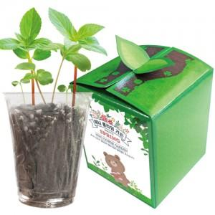

【상세/제작정보】 | <p>*종이,스티커 인쇄시 소량의 부족분(수량의 3~5%) 발생가능(부족분 발생시 환급)&nbsp;</p>

【인쇄/포장옵션】 | 스티커 / 종이케이스

【공급단가】 | 수량 | 200~ | 500~ | 1,000~ | 3,000~ | 5,000~
*VAT별도 | 단가 | 1,560원 | 1,530원 | 1,500원 | 1,440원 | 1,380원

【상품 URL】 | https://www.synergygift.co.kr:443/src/goods_detail.php?gdno=29941

